Arkusz1
 | Załącznik nr 1 - Formularz specyfikacji techniczno-cenowej (zmodyfikowany)
Lp. | RYSUNEK POGLĄDOWY | NAZWA / SYMBOL | WYMIARY | OPIS | Termin dostawy | J.m | Ilość | Cena jednostkowa brutto | WARTOŚĆ (ilość x cena jednostkowa)
1 | 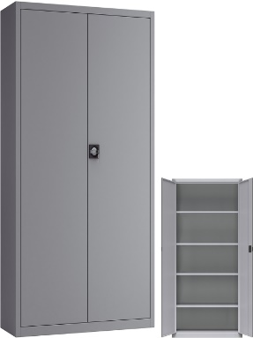 | Szafa biurowa metalowa Sbm 203 M lx | wys. 1990 mm / szer. 1000 mm / gł. 435 mm. | Szafa metalowa o konstrukcji zgrzewanej oparta na profilach zamkniętych. Malowana proszkowo, odporność korozyjna oraz odporność na uszkodzenia mechaniczne. Drzwi skrzydłowe ze schowanymi zawiasami, uchwyt drzwiowy z zamkiem zabezpieczającym, dwa klucze w komplecie. Ryglowane drzwi dwupunktowe, rozstaw wysokości półek dopasowany do segregatorów, 4 przestane półki regulowane co 25 mm., nośność półek co najmniej 50 kg. Materiał: blacha stalowa o grubości od 0,7 do 0,8 mm. Kolor: RAL 7035 popiel | do 6 tygodni od dnia wskazanego jako data zawarcia umowy | szt. | 10 |  | 0
2 | 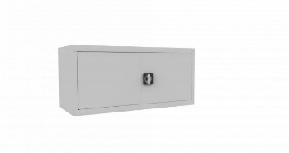 | Metalowa nadstawka na szafę Sbm 403 m lx | wys. 465 mm / szer. 1000 mm / gł. 435 mm. | Nadstawka wyposażona w 1 półkę, przeznaczona na 2 rzędy dokumentów, nadstawka 2 drzwiowa. Drzwi zamykane solidnym zamkiem z wbudowanym uchwytem klamkowym. Materiał: blacha stalowa o grubości od 0,7 do 0,8 mm. Kolor: RAL 7035 popiel | do 6 tygodni od dnia wskazanego jako data zawarcia umowy | szt. | 10 |  | 0
3 |  | Szafa żaluzjowa metalowa ubraniowa Sbm 218 M | wys. 1990 mm / szer. 1000 mm / gł. 435 mm. | Szafa wyposażona w drzwi żaluzjowe, 3 półki regulowane co 25 mm, 1 drążek w przegrodzie ubraniowej, Górna półka na segregatory szafa malowana proszkowo Materiał: blacha stalowa o grubości od 0,7 do 0,8 mm. Kolor: RAL 7035 popiel | do 6 tygodni od dnia wskazanego jako data zawarcia umowy | szt. | 1 |  | 0
4 | 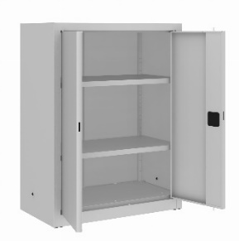 | Szafa metalowa niska Sbm 102 M lx | wys. 1040 mm / szer. 800 mm / gł. 435 mm. | Szafa wyposażona w dwie półki przestawne co 25 mm o maksymalnym dopuszczalnym obciążeniu do 65kg. Ślizgacze ułatwiające przesuwanie szafy, stopki poziomujące pozwalające na wyrównanie szafy względem podłoża. Drzwi skrzydłowe ze schowanymi zawiasami, uchwyt drzwiowy z zamkiem zabezpieczającym. Materiał: blacha stalowa o grubości od 0,7 do 0,8 mm. Kolor: RAL 7035 popiel | I TERMIN do 6 tygodni od daty podpisania umowy | szt. | 1 |  | 0
5 |  | Szafa metalowa niska Sbm 103 M lx | wys. 1040 mm / szer. 1000 mm / gł. 435 mm. | Szafa wyposażona w dwie półki przestawne co 25 mm o maksymalnym dopuszczalnym obciążeniu do 65kg. Ślizgacze ułatwiające przesuwanie szafy, stopki poziomujące pozwalające na wyrównanie szafy względem podłoża. Drzwi skrzydłowe ze schowanymi zawiasami, uchwyt drzwiowy z zamkiem zabezpieczającym. Materiał: blacha stalowa o grubości od 0,7 do 0,8 mm. Kolor: RAL 7035 popiel | do 6 tygodni od dnia wskazanego jako data zawarcia umowy | szt. | 2 |  | 0
6 | 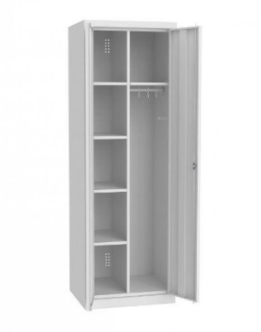 | Szafa metalowa gospodarcza ubraniowa MSU 81 | wys. 1800 mm / szer. 800 mm / gł. 500 mm. | Szafa 2-drzwiowa gospodarcza wielofunkcyjna. Drzwi szafy posiadają wentylację. Posiada 2 części: 1) z 4 półkami metalowymi, 2) z półką górną metalową, drążkiem i wieszakami. – drzwi skrzydłowe ze schowanymi zawiasami – uchwyt drzwiowy z zamkiem zabezpieczającym. Materiał: blacha stalowa o grubości od 0,7 do 0,8 mm. Kolor: RAL 7035 popiel | do 6 tygodni od dnia wskazanego jako data zawarcia umowy | szt. | 1 |  | 0
7 | 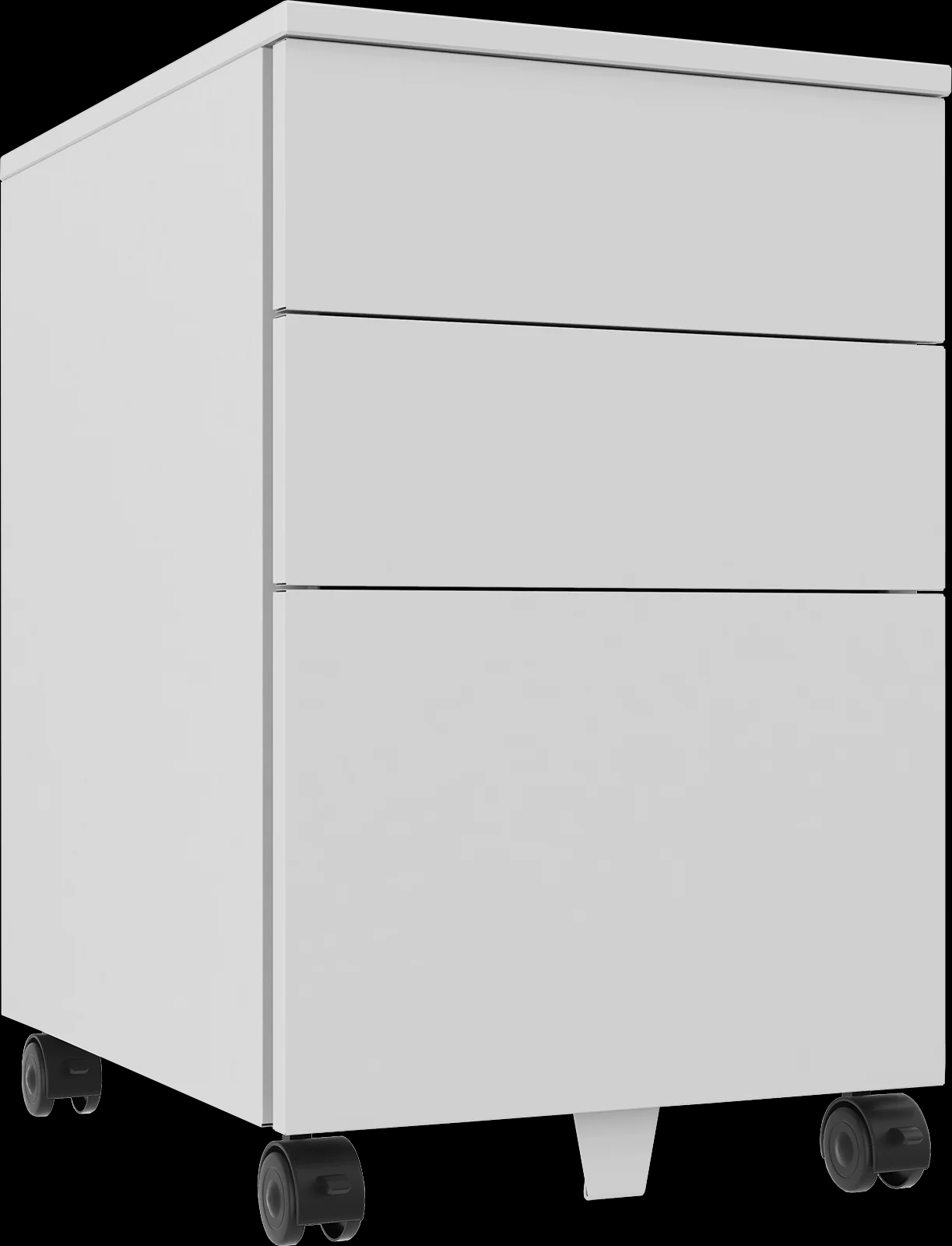 | Szafka kontenerek na kółkach Szp 630 | wys. 660 mm / szer. 420 mm / gł. 560 mm. | Kontenerek przybiurkowy wyposażony w 3 szuflady - dwie niskie o wysokości 95 mm oraz jedną głęboką o wysokości 240 mm. Wyposażona jest w wytrzymały blat o grubości 18 mm. Ponadto posiada cztery skrętne koła, w tym dwa z blokadą. Kontenerek zamykany jest za pomocą centralnego zamka umieszczonego na prawym boku szafki. Materiał: blacha stalowa o grubości od 0,7 do 0,8 mm. Kolor: RAL 7035 popiel | do 6 tygodni od dnia wskazanego jako data zawarcia umowy | szt. | 3 |  | 0
8 | 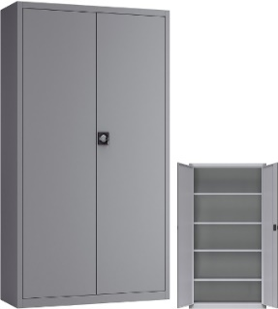 | Szafa biurowa metalowa Sbm 202 M lx | wys. 1990 mm / szer. 800 mm / gł. 435 mm. | Szafa metalowa o konstrukcji zgrzewanej oparta na profilach zamkniętych. Malowana proszkowo, odporność korozyjna oraz odporność na uszkodzenia mechaniczne. Drzwi skrzydłowe ze schowanymi zawiasami, uchwyt drzwiowy z zamkiem zabezpieczającym, dwa klucze w komplecie. Ryglowane drzwi dwupunktowe, rozstaw wysokości półek dopasowany do segregatorów, 4 przestane półki regulowane co 25 mm., nośność półek co najmniej 50 kg. Materiał: blacha stalowa o grubości od 0,7 do 0,8 mm. Kolor: RAL 7035 popiel | do 6 tygodni od dnia wskazanego jako data zawarcia umowy | szt. | 3 |  | 0
9 |  | Metalowa nadstawka na szafę Sbm 402 M lx | wys. 465 mm / szer. 800 mm / gł. 435 mm. | Nadstawka wyposażona w 1 półkę, przeznaczenie na 2 rzędy dokumentów. Drzwi skrzydłowe zamykane solidnym zamkiem zabezpieczającym z wbudowanym uchwytem klamkowym. Materiał: blacha stalowa o grubości od 0,7 do 0,8 mm. Kolor: RAL 7035 popiel | I TERMIN do 6 tygodni od daty podpisania umowy | szt. | 3 |  | 0
10 |  | Szafa metalowa niska Sbm 101 M lx | wys. 1040 mm / szer. 600 mm / gł. 435 mm | Szafa wyposażona w dwie półki przestawne co 25 mm o maksymalnym dopuszczalnym obciążeniu do 65kg. Ślizgacze ułatwiające przesuwanie szafy, stopki poziomujące pozwalające na wyrównanie szafy względem podłoża. Drzwi skrzydłowe ze schowanymi zawiasami, uchwyt drzwiowy z zamkiem zabezpieczającym. Materiał: blacha stalowa o grubości od 0,7 do 0,8 mm. Kolor: RAL 7035 popiel | I TERMIN do 6 tygodni od daty podpisania umowy | szt. | 1 |  | 0
11 |  | Szafa metalowa gospodarcza ubraniowa MSU 61 | wys. 1800 mm / szer. 600 mm / gł. 500 mm | Szafa 2-drzwiowa gospodarcza wielofunkcyjna. Posiada 2 części: 1) z 4 półkami metalowymi, 2) z półką górną metalową, drążkiem i wieszakami. – drzwi skrzydłowe ze schowanymi zawiasami – uchwyt drzwiowy z zamkiem zabezpieczającym. Drzwi dwuskrzydłowe z wentylacją. Materiał: blacha stalowa o grubości od 0,7 do 0,8 mm. Kolor: RAL 7035 popiel | do 6 tygodni od dnia wskazanego jako data zawarcia umowy | szt. | 1 |  | 0
12 | 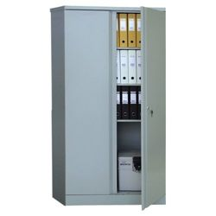 | Szafa metalowa Sbm 203 st | wys.1990 mm / szer.1000 mm / gł. 435 mm | Szafa metalowa o konstrukcji zgrzewanej oparta na profilach zamkniętych. Malowana proszkowo, odporność korozyjna oraz odporność na uszkodzenia mechaniczne. Drzwi skrzydłowe ze schowanymi zawiasami, uchwyt drzwiowy z zamkiem zabezpieczającym, dwa klucze w komplecie. Ryglowane drzwi dwupunktowe, rozstaw wysokości półek dopasowany do segregatorów, 4 przestane półki regulowane co 25 mm., nośność półek co najmniej 50 kg. Materiał: blacha stalowa o grubości o grubości od 0,7 do 0,8 mm. Kolor: RAL 7035 popiel | od 15.09.2023 r. – 30.09.2023 r. | szt. | 12 |  | 0
13 | 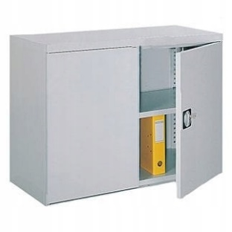 | Nadstawka metalowa do szafy Sbm 803 | wys.810 mm / szer.1000 mm / gł. 435 mm | Nadstawka wyposażona w 1 półkę, przeznaczenie na 2 rzędy dokumentów, Dwudrzwiowa z solidnym zamkiem zabezpieczającym z wbudowanym uchwytem klamkowym. Materiał: blacha stalowa o grubości od 0,7 do 0,8 mm. Kolor: RAL 7035 popiel | od 15.09.2023 r. – 30.09.2023 r. | szt. | 8 |  | 0
14 | 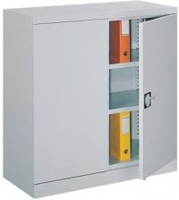 | Szafa metalowa niska Sbm 102 st | wys. 1040 mm / szer. 800 mm / gł. 435 mm. | Szafa wyposażona w dwie półki przestawne co 25 mm o maksymalnym dopuszczalnym obciążeniu do 65kg. Ślizgacze ułatwiające przesuwanie szafy, stopki poziomujące pozwalające na wyrównanie szafy względem podłoża. Drzwi skrzydłowe ze schowanymi zawiasami, uchwyt drzwiowy z zamkiem zabezpieczającym. Materiał: blacha stalowa o grubości od 0,7 do 0,8 mm. Kolor: RAL 7035 popiel | od 15.09.2023 r. – 30.09.2023 r. | szt. | 4 |  | 0
 |  |  |  |  |  |  |  | SUMA: | 0

 |  |  |  |  | ….....................................................
 |  |  |  |  | podpis Wykonawcy/osoby uprawnionej

